mi manera de verlo
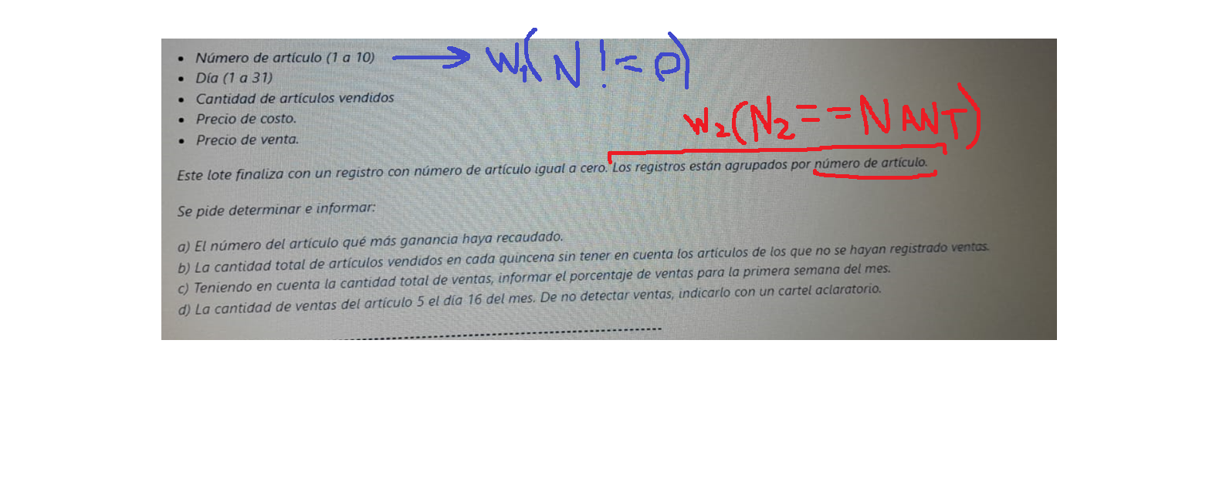

Punto1
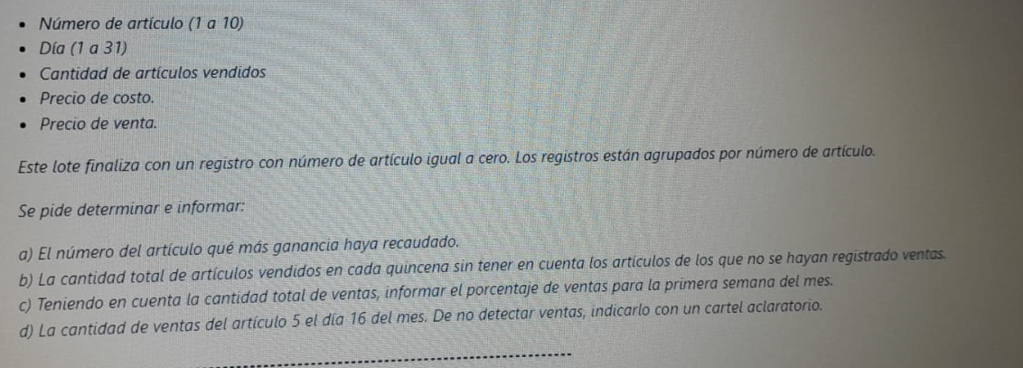
While!=0
while(num == numANT)
numero art | dia | cant art vendidos | precio costo(f) | precio venta(f) | ganancia por articulo |  | cant art vent Acumulado | costo Acumulado | precio venta Acumulado | Recaudacion | indice
1 | 2 | 3 | 11 | 20 | 1 |  | 12 | 66 | 90 | 288 | 1
1 | 16 | 4 | 22 | 30 | 2 |  | 4 | 79 | 85 | 24 | 2 | el maximo de recaudacion es: | 2392
1 | 4 | 5 | 33 | 40 | 3 |  | 23 | 89 | 193 | 2392 | 3 | a que Numero de Articulo pertenece: | 3
3 | 20 | 6 | 1 | 10 | 4 |  | 0 | 0 | 0 | 0 | 4
3 | 1 | 7 | 2 | 20 | 5 |  | 22 | 130 | 177 | 1034 | 5
3 | 25 | 1 | 20 | 40 | 6 |  | 18 | 122 | 134 | 216 | 6
3 | 3 | 2 | 21 | 40 | 7 |  | 5 | 102 | 111 | 45 | 7
3 | 30 | 3 | 22 | 41 | 8 |  | 4 | 36 | 39 | 12 | 8
3 | 1 | 4 | 23 | 42 | 9 |  | 3 | 37 | 40 | 9 | 9
5 | 10 | 5 | 24 | 43 | 10 |  | 2 | 38 | 41 | 6 | 10
5 | 16 | 4 | 25 | 44
5 | 2 | 10 | 26 | 29 |  |  |  |  |  | en una sola linea
5 | 16 | 1 | 27 | 30 |  |  |  |  |  | Recaudacion
5 | 16 | 2 | 28 | 31 | cantidad primer quincena |  |  |  |  | 288
6 | 2 | 3 | 29 | 32 | cantidad segunda quincena |  |  |  |  | 24
6 | 31 | 4 | 30 | 33 |  |  |  |  |  | 2392
6 | 26 | 5 | 31 | 34 |  | 371 |  |  |  | 0
6 | 2 | 6 | 32 | 35 |  |  |  |  |  | 1034
7 | 4 | 1 | 33 | 36 |  |  |  |  |  | 216
7 | 30 | 3 | 34 | 37 |  |  |  |  |  | 45
7 | 1 | 1 | 35 | 38 |  |  |  |  |  | 12
8 | 7 | 4 | 36 | 39 |  |  |  |  |  | 9
9 | 18 | 3 | 37 | 40 |  |  |  |  |  | 6
10 | 16 | 2 | 38 | 41
2 | 12 | 2 | 39 | 42
2 | 1 | 2 | 40 | 43

 |  |  |  |  |  |  | cant art vent Acumulado | costo Acumulado | precio venta Acumulado | Recaudacion | indice
 |  |  |  |  |  | 1 | 12 | 66 | 90 | 288 | 1
 |  |  |  |  |  | 2 | 4 | 79 | 85 | 24 | 2
 |  |  |  |  |  | 3 | 23 | 89 | 193 | 2392 | 3
 |  |  |  |  |  | 4 | 0 | 0 | 0 | 0 | 4
1 |  |  |  |  |  | 5 | 22 | 130 | 177 | 1034 | 5
2 |  |  |  |  |  | 6 | 18 | 122 | 134 | 216 | 6
3 |  |  |  |  |  | 7 | 5 | 102 | 111 | 45 | 7
11 |  |  |  |  |  | 8 | 4 | 36 | 39 | 12 | 8
20 |  |  |  |  |  | 9 | 3 | 37 | 40 | 9 | 9
1 |  |  |  |  |  | 10 | 2 | 38 | 41 | 6 | 10
16
4
22
30
1
4
5
33
40
3
20
6
1
10
3
1
7
2
20
3
25
1
20
40
3
3
2
21
40
3
30
3
22
41
3
1
4
23
42
5
10
5
24
43
5
16
4
25
44
5
2
10
26
29
5
16
1
27
30
5
16
2
28
31
6
2
3
29
32
6
31
4
30
33
6
26
5
31
34
6
2
6
32
35
7
4
1
33
36
7
30
3
34
37
7
1
1
35
38
8
7
4
36
39
9
18
3
37
40
10
16
2
38
41
2
12
2
39
42
2
1
2
40
43

Punto2
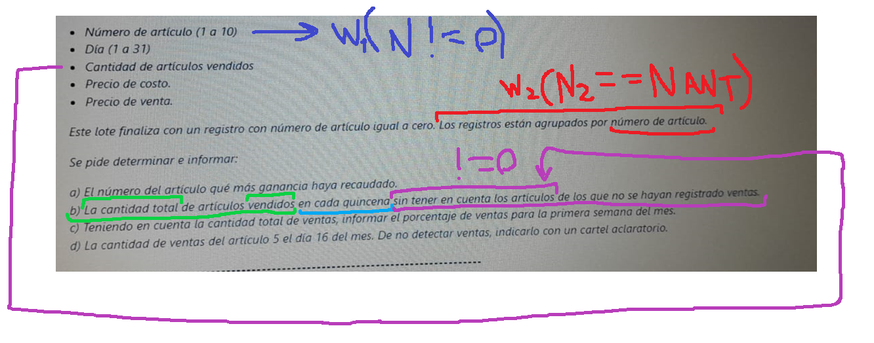

While!=0
while(num == numANT)
numero art | dia | cant art vendidos | precio costo(f) | precio venta(f) | quincena <=15 | quincena >15
1 | 2 | 3 | 11 | 20 | 55 | 38
1 | 16 | 4 | 22 | 30
1 | 4 | 5 | 33 | 40
3 | 20 | 6 | 1 | 10
3 | 1 | 7 | 2 | 20
3 | 25 | 1 | 20 | 40
3 | 3 | 2 | 21 | 40
3 | 30 | 3 | 22 | 41
3 | 1 | 4 | 23 | 42
5 | 10 | 5 | 24 | 43
5 | 16 | 4 | 25 | 44
5 | 2 | 10 | 26 | 29
5 | 16 | 1 | 27 | 30
5 | 16 | 2 | 28 | 31
6 | 2 | 3 | 29 | 32
6 | 31 | 4 | 30 | 33
6 | 26 | 5 | 31 | 34
6 | 2 | 6 | 32 | 35
7 | 4 | 1 | 33 | 36
7 | 30 | 3 | 34 | 37
7 | 1 | 1 | 35 | 38
8 | 7 | 4 | 36 | 39
9 | 18 | 3 | 37 | 40
10 | 16 | 2 | 38 | 41
2 | 12 | 2 | 39 | 42
2 | 1 | 2 | 40 | 43

1
2
3
11
20
1
16
4
22
30
1
4
5
33
40
3
20
6
1
10
3
1
7
2
20
3
25
1
20
40
3
3
2
21
40
3
30
3
22
41
3
1
4
23
42
5
10
5
24
43
5
16
4
25
44
5
2
10
26
29
5
16
1
27
30
5
16
2
28
31
6
2
3
29
32
6
31
4
30
33
6
26
5
31
34
6
2
6
32
35
7
4
1
33
36
7
30
3
34
37
7
1
1
35
38
8
7
4
36
39
9
18
3
37
40
10
16
2
38
41
2
12
2
39
42
2
1
2
40
43

Punto3
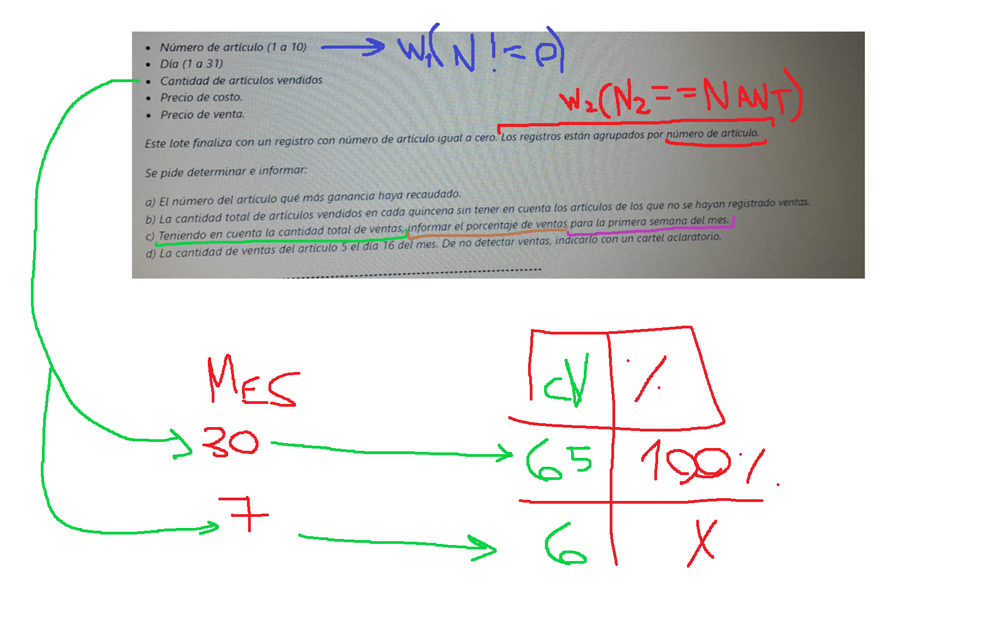

While!=0 |  |  |  |  |  |  |  |  | CantidadVendida | %
while(num == numANT)
numero art | dia | cant art vendidos | precio costo(f) | precio venta(f) | dia | Acumular cantidad articulos vendidos | acumular cantidad de 7 dias | acumular cantidad de 31 dias | 93 | 100
1 | 2 | 3 | 11 | 20 | 1 | 14 | 48 | 93 | 48 | x
1 | 16 | 4 | 22 | 30 | 2 | 22 | 48
1 | 4 | 5 | 33 | 40 | 3 | 2
3 | 20 | 6 | 1 | 10 | 4 | 6
3 | 1 | 7 | 2 | 20 | 5 | 0 |  |  | porcentaje: | 51.612903226
3 | 25 | 1 | 20 | 40 | 6 | 0
3 | 3 | 2 | 21 | 40 | 7 | 4
3 | 30 | 3 | 22 | 41 | 8 | 0
3 | 1 | 4 | 23 | 42 | 9 | 0
5 | 10 | 5 | 24 | 43 | 10 | 5
5 | 16 | 4 | 25 | 44 | 11 | 0
5 | 2 | 10 | 26 | 29 | 12 | 2
5 | 16 | 1 | 27 | 30 | 13 | 0
5 | 16 | 2 | 28 | 31 | 14 | 0
6 | 2 | 3 | 29 | 32 | 15 | 0
6 | 31 | 4 | 30 | 33 | 16 | 13
6 | 26 | 5 | 31 | 34 | 17 | 0
6 | 2 | 6 | 32 | 35 | 18 | 3
7 | 4 | 1 | 33 | 36 | 19 | 0
7 | 30 | 3 | 34 | 37 | 20 | 6
7 | 1 | 1 | 35 | 38 | 21 | 0
8 | 7 | 4 | 36 | 39 | 22 | 0
9 | 18 | 3 | 37 | 40 | 23 | 0
10 | 16 | 2 | 38 | 41 | 24 | 0
2 | 12 | 2 | 39 | 42 | 25 | 1
2 | 1 | 2 | 40 | 43 | 26 | 5
 |  |  |  |  | 27 | 0
 |  |  |  |  | 28 | 0
 |  |  |  |  | 29 | 0
 |  |  |  |  | 30 | 6
 |  |  |  |  | 31 | 4

1
2
3
11
20
1
16
4
22
30
1
4
5
33
40
3
20
6
1
10
3
1
7
2
20
3
25
1
20
40
3
3
2
21
40
3
30
3
22
41
3
1
4
23
42
5
10
5
24
43
5
16
4
25
44
5
2
10
26
29
5
16
1
27
30
5
16
2
28
31
6
2
3
29
32
6
31
4
30
33
6
26
5
31
34
6
2
6
32
35
7
4
1
33
36
7
30
3
34
37
7
1
1
35
38
8
7
4
36
39
9
18
3
37
40
10
16
2
38
41
2
12
2
39
42
2
1
2
40
43

Punto4
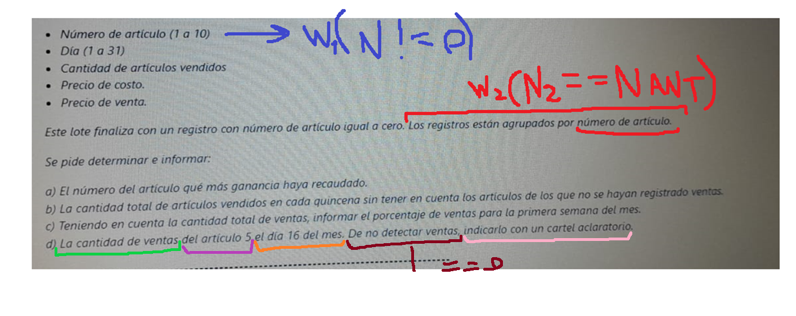

While!=0
while(num == numANT)
numero art | dia | cant art vendidos | precio costo(f) | precio venta(f) | acumulador de art vendidos de articulo 5 y dia 16
1 | 2 | 3 | 11 | 20 | 7
1 | 16 | 4 | 22 | 30
1 | 4 | 5 | 33 | 40 | 7
3 | 20 | 6 | 1 | 10
3 | 1 | 7 | 2 | 20
3 | 25 | 1 | 20 | 40
3 | 3 | 2 | 21 | 40
3 | 30 | 3 | 22 | 41
3 | 1 | 4 | 23 | 42
5 | 10 | 5 | 24 | 43
5 | 16 | 4 | 25 | 44
5 | 2 | 10 | 26 | 29
5 | 16 | 1 | 27 | 30
5 | 16 | 2 | 28 | 31
6 | 2 | 3 | 29 | 32
6 | 31 | 4 | 30 | 33
6 | 26 | 5 | 31 | 34
6 | 2 | 6 | 32 | 35
7 | 4 | 1 | 33 | 36
7 | 30 | 3 | 34 | 37
7 | 1 | 1 | 35 | 38
8 | 7 | 4 | 36 | 39
9 | 18 | 3 | 37 | 40
10 | 16 | 2 | 38 | 41
2 | 12 | 2 | 39 | 42
2 | 1 | 2 | 40 | 43

1
2
3
11
20
1
16
4
22
30
1
4
5
33
40
3
20
6
1
10
3
1
7
2
20
3
25
1
20
40
3
3
2
21
40
3
30
3
22
41
3
1
4
23
42
5
10
5
24
43
5
16
4
25
44
5
2
10
26
29
5
16
1
27
30
5
16
2
28
31
6
2
3
29
32
6
31
4
30
33
6
26
5
31
34
6
2
6
32
35
7
4
1
33
36
7
30
3
34
37
7
1
1
35
38
8
7
4
36
39
9
18
3
37
40
10
16
2
38
41
2
12
2
39
42
2
1
2
40
43

